Plantilla
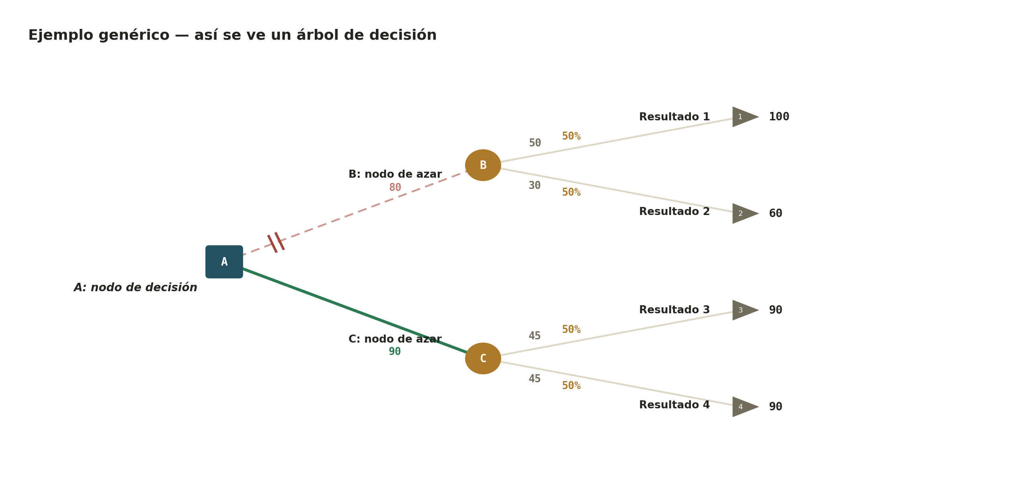
Plantilla |  |  |  |  |  |  |  |  |  |  | Diagrama
ID Nodo | ID Padre | Tipo | Etiqueta | Probabilidad | Valor terminal | Costo / inversión | VME calculado | Neto (VME - Costo) | Tipo del padre (auxiliar) | ¿Mejor opción del padre?

Caso 1
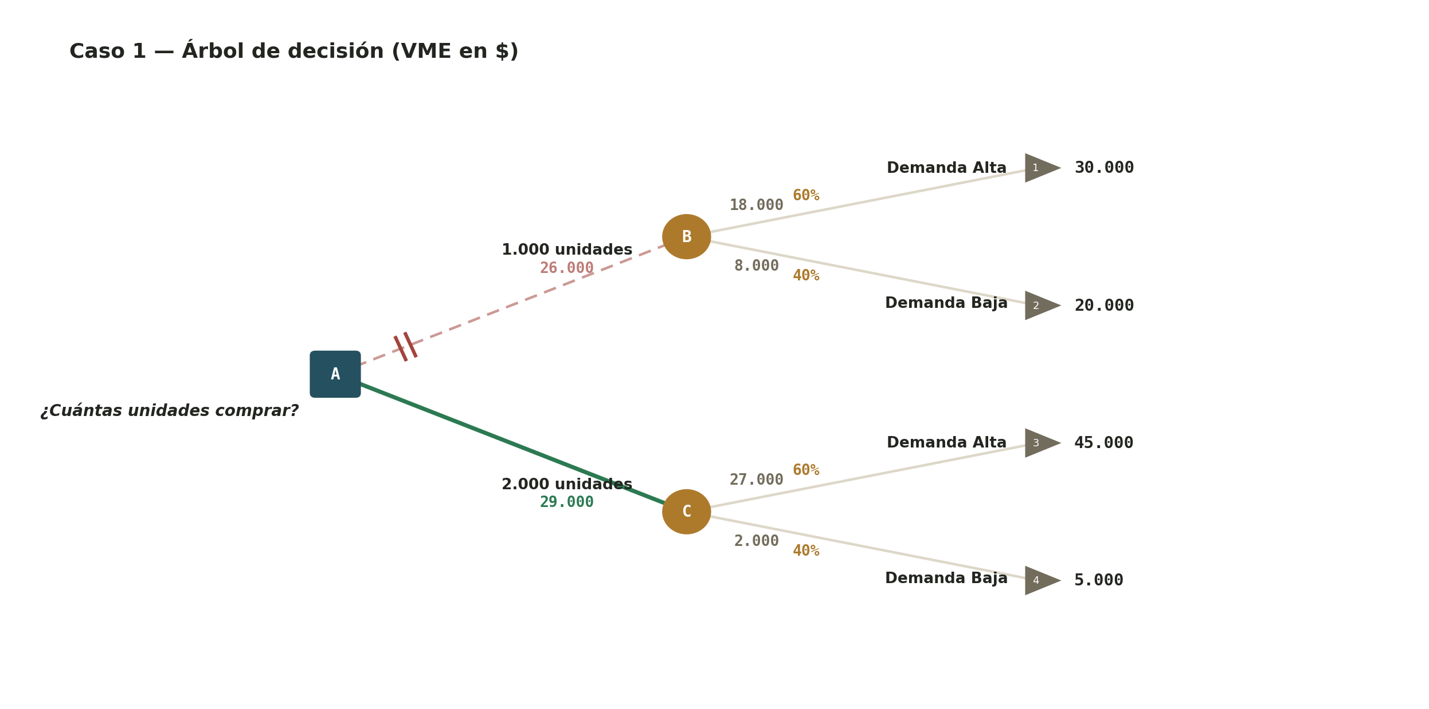
Caso 1 |  |  |  |  |  |  |  |  |  |  | Diagrama
ID Nodo | ID Padre | Tipo | Etiqueta | Probabilidad | Valor terminal | Costo / inversión | VME calculado | Neto (VME - Costo) | Tipo del padre (auxiliar) | ¿Mejor opción del padre?
1 |  | Decisión | ¿Cuántas unidades comprar? |  |  | 0
2 | 1 | Azar | 1.000 unidades |  |  | 0
3 | 1 | Azar | 2.000 unidades |  |  | 0
4 | 2 | Resultado | Demanda Alta | 60% | 30,000 | 0
5 | 2 | Resultado | Demanda Baja | 40% | 20,000 | 0
6 | 3 | Resultado | Demanda Alta | 60% | 45,000 | 0
7 | 3 | Resultado | Demanda Baja | 40% | 5,000 | 0

Resumen
VME total (nodo raíz):
Decisión recomendada:

Caso 2
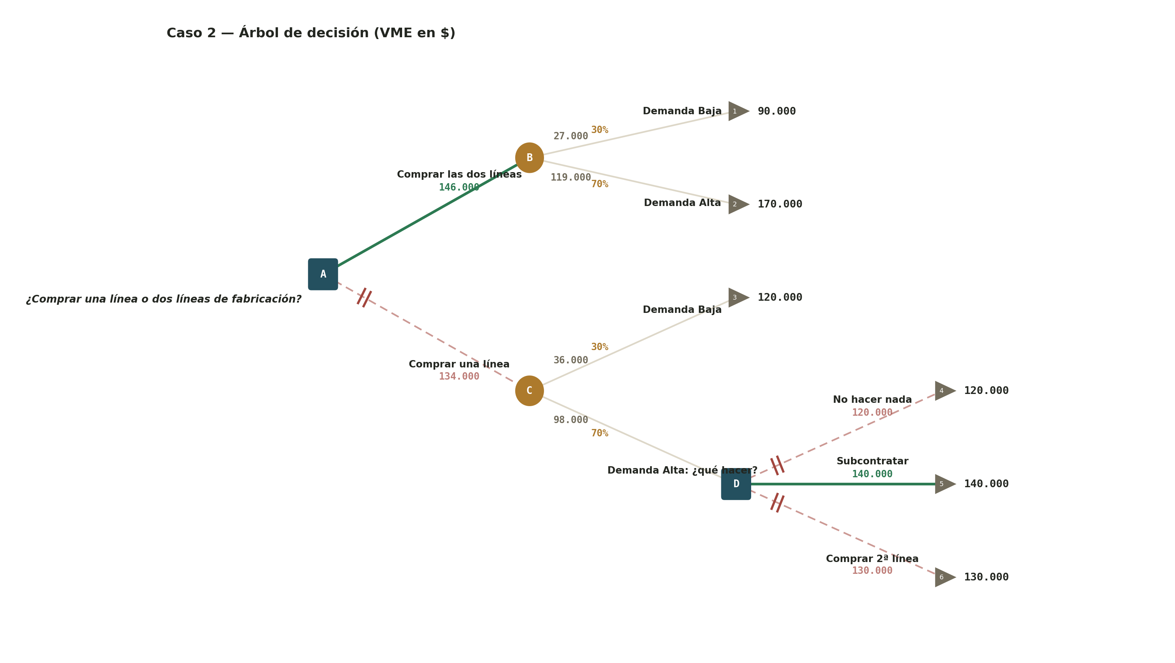
Caso 2 |  |  |  |  |  |  |  |  |  |  | Diagrama
ID Nodo | ID Padre | Tipo | Etiqueta | Probabilidad | Valor terminal | Costo / inversión | VME calculado | Neto (VME - Costo) | Tipo del padre (auxiliar) | ¿Mejor opción del padre?
1 |  | Decisión | ¿Comprar una línea o dos líneas de fabricación? |  |  | 0
2 | 1 | Azar | Comprar las dos líneas |  |  | 0
3 | 1 | Azar | Comprar una línea |  |  | 0
4 | 2 | Resultado | Demanda Baja | 30% | 90,000 | 0
5 | 2 | Resultado | Demanda Alta | 70% | 170,000 | 0
6 | 3 | Resultado | Demanda Baja | 30% | 120,000 | 0
7 | 3 | Decisión | Demanda Alta: ¿qué hacer? | 70% |  | 0
8 | 7 | Resultado | No hacer nada |  | 120,000 | 0
9 | 7 | Resultado | Subcontratar |  | 140,000 | 0
10 | 7 | Resultado | Comprar 2ª línea |  | 130,000 | 0

Resumen
VME total (nodo raíz):
Decisión recomendada:
Si compró 1 línea y la demanda es alta:

